Blad1
 |  | Het verschil tussen Scenario 2 en 2A |  |  |  |  |  |  | The difference between Scenario's 2 and 2A
Onderstaande tabel presenteert de gegevens van drie configuraties van het Ierse stroomdistributie systeem.
A. Het basismodel zijnde de configuratie in 2012 met alle componenten, fossiel, wind en duurzaam
B. Scenario 2 uit het SEAI rapport met de extra 238 MW OCGT en de 28% benutting van de OCGT
C. Scenario 2A is scenario 2 gecorrigeerd zodat het OCGT aandeel onveranderd blijft.
De tweede kolommen uit de secties A en B (gebruik) zijn overgenomen uit het SEAI rapport.
Sectie C toont de getallen zonder de toename vanhet aandeel OCGT.
Het verschil tussen de producties van basis en de scen 2 en 2A is voor gas 4000 GWh (80% van 5140 GW wind )
De gebruiksgetallen zijn uit het rapport, de nominale vermogens zijn aangepast om de totale productie aan te passen aan de getallen uit het rapport: 16000 GWh met wind, 20000GWh zonder wind
The table below presents the data of three configurations of the Irish electricity distribution system .
A. The base model being the configuration in 2012 with all components, fossil, wind and sustainable
B. Scenario 2 from the SEAI report with the additional 238 MW OCGT and 28 % utilization of the OCGT
C. Scenario 2A is scenario2 corrected so that the OCGT share remains unchanged .
The first two columns in the sections A and B ( Power and use) are taken from the SEAI report.
Section C shows the numberswithout the increase of the OCGT share.
The difference between the cases with and without wind is 4000GWh gasproduction (80% of 5140GWh wind
The nominal power of the gas generators has been corrected so as to tune to the total production as given in the report:
Gas with wind produces 16000 GWh/year and without wind this is 20 000 GWh PA.

 |  | A. Basis met 15,3% wind |  |  |  | B. Geen wind (scenario 2) |  |  |  | C. Geen wind (Scenario 2A)
Type | Vermogen | Gebruik | Opbrengst | Aandeel | Vermogen | Gebruik | Opbrengst | Aandeel | Vermogen | Gebruik | Opbrengst | Aandeel | Verschil tussen scenario's 2 en 2A
centrale | MW (eff) | (%) | GWh | in gas | MW (eff) | (%) | GWh | in gas | MW (eff) | (%) | GWh | in gas | verschil | g/kWh | verschil in g/kWh
OCGT | 410 | 18 | 646 | 4.0% | 620 | 28 | 1521 | 7.6% | 410 | 18 | 646 | 3.2% | -4.4% | 1000 | -44.0 | g/kWh | OCGT | Emissions taken from Wheatly, corrected for increase of use
CCGT | 3000 | 58 | 15348 | 96.0% | 3400 | 62 | 18466 | 92.4% | 3400 | 66 | 19657 | 96.8% | 4.4% | 370 | 16.3 | g/kWh | CCGT
Totaal gas | 3410 |  | 15994 | 100% | 4020 |  | 19987 | 100% | 3810 |  | 20304 | 100% |  | CO2 corr Gas | -27.7 | g/kWh
 |  | fig 13 | Fig 7: 16000 |  |  | fig 13 | Fig 7: 20000 |  |  |  | Fig 7: 20000 |  | Increased use of CCGT: |  | -10.0 | g/kWh | 4% increase of load gives !,5% higher efficiency
 |  | % of available output |  |  |  |  |  |  |  |  |  |  |  | Tot corr gas | -37.7 | g/kWh | This equals 2% less fuel use.
 |  |  |  |  |  |  |  |  |  |  |  |  | Gas production is 60% of the total.
 |  |  |  |  |  |  |  | Geval A | Geval B | Geval C |  |  | Correction on system emissions is:
 |  |  |  |  |  |  | CO2 | 630 | 600 | 577 | g/kWh |  |  |  | -22.6 | g/kWh

The efficiency curve used for CCGT is the upper curve in the following figure.
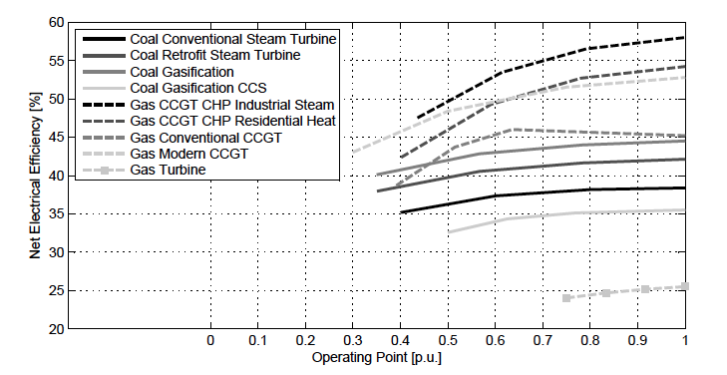
Na correctie daalt de CO2 intensiteit in scenario 2A naar 577 g/kWh. |  |  |  |  |  |  | After adjustment the CO2 intensity in scenario 2A decreases to 577 g/kWh.
de toename tussen 2A en 2 is 4% van de totale CO2 intensiteit in geval 2A. |  |  |  |  |  |  | The increase from 2A to 2 is 4% of the total CO2 intensity in 2A.
Hierdoor zakt de CO2 besparing van 12% naar 8%. |  |  |  |  |  |  | The CO2 saving decreases from 12% to 8%.

De berekening uitgaande van 5% rendementverlies door 15,3% wind. |  |  |  |  |  |  | The calculation on the basis of 5 % loss of efficiency between basis and Scen 2 .
 | Basis | Scen. 2 | Scen. 2A |  |  |  |  | Basis | Scen. 2 | Scen. 2A
 | fig. 14 | fig. 14 | (OCGT corr) |  |  |  |  | fig. 14 | fig. 14 | (OCGT corr)
CO2 fossiel | 630 | 600 | 577 | gCO2/kWh |  |  | CO2 fossil | 630 | 600 | 577 | gCO2/kWh
Aandeel fossiel | 0.802 | 0.957 | 0.957 |  |  |  | Part fossil | 0.802 | 0.957 | 0.957
totaal CO2 int. | 505 | 574 | 552 | gCO2/kWh |  |  | total CO2 int. | 505 | 574 | 552 | gCO2/kWh
Verschil CO2 | - | 69 | 47 | gCO2/kWh |  | CO2 increase referred to Basis |  | - | 69 | 47 | gCO2/kWh
in % | - | 12.0% | 8.5% | of nominal saving |  |  | In % of emission | - | 12.0% | 8.5% | of nominal saving

 |  |  |  |  |  |  | The saving for 1 kWh wind is 430 gCO2/kWh
 |  |  |  |  |  |  | This number is very similar to the result of Wheatly (280 g/kWh)

